Info
 | Lectura de archivos de GEOMETRIA Y DATOS de la Herramienta Unificada LIDER - CALENER. Autor: Oscar Redondo Rivera | Versión Mayo 2016

 | INSTRUCCIONES DE USO

 | 1.- El primer paso es realizar una copia del archivo de datos de HULC que deseemos explorar. Su ubicación suele ser C:\ProyectosCTEyCEE\CTEHE2013\Proyectos
 | Dentro de la carpeta específica de cada proyecto nos interesa el archivo con extensión ctehexml

 | 2.- Sobre la copia del archivo editamos su nombre (F2) y cambiamos la extensión de la mencionada “ ctehexml” a “txt”

 | 3.- Abrimos el archivo con extensión “txt” mediante la aplicación macro de la parte superior de la hoja “Resultados”

 | Nota: El proceso de lectura, organización y comprobación de datos puede durar unos minutos, representados por una barra de evolución.
 | En la parte final del proceso nos informará de que es posible calcular la geometría del edificio, siempre que esté correctamente definida
 | Si saltamos esta parte podremos realizar el cálculo más adelante con la macro de la parte derecha de la hoja “Resultados”

 | Al final del proceso se indica el tiempo de ejecución de la misma, que podemos tomar de referencia para futuros lecturas de archivos, ya que depende de la velocidad
 | de procesador de nuestro equipo y del tamaño y complejidad del archivo que estamos leyendo.

 | Si la barra de estado permanece inalterable durante más de 2 minutos, quiere decir que la macro no ha sido capaz de interpretar los datos del archivo
 | La principal causa de este fallo es un error en la creación el modelo en HULC por el que algún elemento necesario está ausente
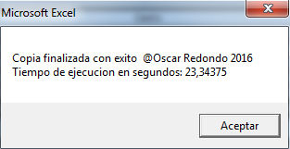
 | UTILIDADES ACTUALES

 | ORGANIZACIÓN DE LOS ELEMENTOS

 | La herramienta organiza los datos del archivo seleccionados en las siguientes hojas:
 | Datos: Se depuran los textos del archivo corrigiendo errores de tipografía y organizándolos en dos columnas: descripción y valor
 | Espacios: Listados de los espacios que componen el modelo del edificio y sus características
 | En el caso de calcular la geometrá aporta los datos la superficie, altura y volumen de cada espacio
 | Poligonos: Listados de los polígonos asociados a espacios y cerramientos con las descripción de sus coordenadas.
 | En el caso de calcular la geometrá aporta los datos de longitud de cada lado del poligono y de la superficie total del mismo
 | Fachadas: Listado de todos los elementos que componen los cerramientos exteriores, lo que incluye cubiertas planas y suelos en contacto con el exterior.
 | Interiores: Listado de los elementos de división interior
 | Terreno: Listado de los cerramientos en contacto con el terreno
 | Cubierta: Listado de los paramentos generados como "cerramientos especiales", como el caso de cubiertas inclinadas
 | Ventanas: Listado delos huecos de cerrameintos empleados en el modelo con sus características

 | Comp_Opacos: listado de las capas y metriales que componene los cerramientos opacos del modelo, así como su espesor parcial y total.

 | VISUALIZADOR DE POLIGONOS

 | Desde la hoja “Resultados” es posible seleccionar y visualizar el trazado de todos los polígonos que componen el modelo

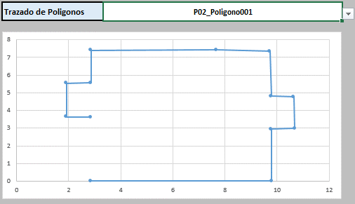

 | COMPROBACIÓN DE ERRORES

 | 1.- Comprobación de que todos los espacios disponen de un elemento de techo asociado
 | 2.- Comprobación de que todo cerramiento opaco dispone de una composición constructiva asociada
 | 3.- En el caso de disponer de sistemas con unidades de impulsión de aire, comprueba que la suma de los caudales de las UTs es igual al caudal total del equipo

Resultados
Lectura de archivos de GEOMETRIA Y DATOS de la Herramienta Unificada LIDER - CALENER. Autor: Oscar Redondo Rivera |  |  |  |  | Versión Mayo 2016

 |  | Leer la info antes de ejecutar la macro | Licencia de uso:
 |  |  | Total | Habitable | No habitable
Archivo | C:\Users\Propietario\Desktop\18unifa_torrejon_fdo.txt | Superficie | 220.45 m2 | 148.62 m2 | 71.82 m2
Copia de datos | OK | Volumen | 557.27 m3 | 374.38 m3 | 182.90 m3
Lectura de datos | OK | Altura libre promedio | 2.53 m | 2.52 m | 2.55 m
Identificación espacios | OK | Tasa ventilación r/h |  | 0.38 r/h
Comprobaciones | OK |  |  |  |  |  | n (r/h) | l/s
Calculo poligonos | OK | Caudal de ventilación |  | 40.00 l/s |  | caudal para | 0.35 | 36.40

Provincia | Madrid | COMPROBACIONES ACTUALES
Localidad | TorrejondeArdoz | Todos los espacios disponen de cierre superior asignado |  |  | SI
Zona climática | D3 | Todos los cerramientos tienen material asignado |  |  | SI
Altitud | 585 | Suma de los caudales de las UTs = Caudal total equipo |  |  | Sin equipos
Azimut | 66
Tipologia | Unifamiliar

Trazado de Poligonos | POL_P04_E01_T06 |  | NO
0 | 0
2.6975 | 0
2.488 | 0.205
2.488 | 2.933
0.185 | 2.933
0.185 | 0.205

